상품제안서
베리베리 위클리플래너 | 상품코드: F19532

 |  |  |  |  |  |  | 02-412-0044 | www.easy1.co.kr
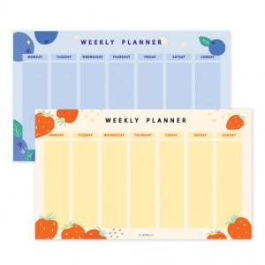

【상세/제작정보】

【인쇄/포장옵션】 | 풀칼라 / OPP(비닐)

【공급단가】 | 수량 | 500~ | 1,000~ | 3,000~ | 5,000~ | 10,000~
*VAT별도 | 50매 | 1,410원 | 1,360원 | 1,310원 | 1,260원 | 1,220원
 | 100매 | 2,430원 | 2,340원 | 2,250원 | 2,160원 | 2,100원

【상품 URL】 | https://easy1.co.kr:443/src/goods_detail.php?gdno=19532

